상품제안서
인컬러 고주파 6본입 화이트 육각 연필세트 | 상품코드: S41953

 |  |  |  |  |  |  | 02-713-8555 | www.synergygift.co.kr
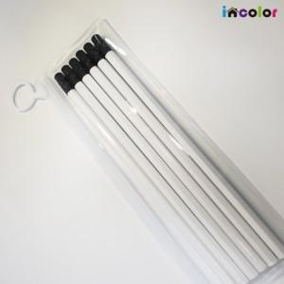 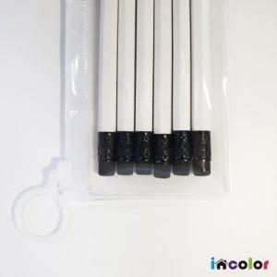 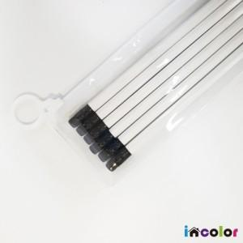

【상세/제작정보】 | <p><span style="font-size: 14pt;">※&nbsp;</span><span style="font-size: 14pt;">흰색에 가까운 색상 인쇄 시 화이트 배경인쇄 비용이 추가될 수 있습니다.(별도문의)</span></p>

【인쇄/포장옵션】 | 풀칼라 / 스티커부착

【공급단가】 | 수량 | 300~ | 500~ | 1,000~ | 3,000~ | 5,000~
*VAT별도 | 단가 | 1,150원 | 1,130원 | 1,110원 | 1,060원 | 1,020원

【상품 URL】 | https://www.synergygift.co.kr:443/src/goods_detail.php?gdno=41953

